CaucePrincipal
Geometría cauce principal. Método fuerza tractiva usando Shields en HEC-RAS
 | Geometría sección cauce dominante |  | Geometría sección cauce creciente
84.60 | 101.50 | 0 | 103
105.60 | 100.00 | 21 | 101.5
145.60 | 100.00 | 230.2 | 101.5
166.60 | 101.50 | 251.2 | 103
Memoria de diseño y geometría de la sección obtenida con el módulo de diseño HD de HEC-RAS*
Cauce |  | Geometría cauce principal. Método fuerza tractiva usando Shields en HEC-RAS
Sección creciente | Parámetros de diseño |  | Geometría sección cauce creciente |  | Station, m | Elevation, m
 | Caudal, m³/s | 392.1 | b, base, m | 209.2 | 0 | 103
 | Temperatura agua, ºC | 15 | Hv, altura, m | 1.1 | 21 | 101.5
 | d50, mm | 0.146 | z1, talud izquierdo | 14 | 230.2 | 101.5
 | S, pendiente, m/m | 0.000897 | z2, talud derecho | 14 | 251.2 | 103
 | Ángulo reposo material, º | 35 | BL, borde libre, m | 0.4
 | n, rugosidad Manning | 0.018 lecho, 0.035 bancas y base
 | Tamaño material recubrimiento lecho, mm | 10.8
Sección dominante | Parámetros de diseño |  | Geometría sección cauce dominante |  | Station, m | Elevation, m
 | Caudal, m³/s | 130 | b, base, m | 40 | 84.60 | 101.50
 | Temperatura agua, ºC | 15 | Hd, altura, m | 1.5 | 105.60 | 100.00
 | d50, mm | 0.146 | z1, talud izquierdo | 14 | 145.60 | 100.00
 | S, pendiente, m/m | 0.000897 | z2, talud derecho | 14 | 166.60 | 101.50
 | Ángulo reposo material, º | 35 | Cota base, m | 100 | Etiquetas
Geometría cauce principal. Método fuerza tractiva usando Shields en HEC-RAS
 | n, rugosidad Manning | 0.018 | Altura total, m | 3 | Eje x | Station, m
 | Caudal total canal, m³/s | 522.1 | Centrado sección dominante, m | 84.6 | Eje y | Elevation, m
 | Tamaño material recubrimiento lecho, mm | 13.8
Geometría secciones prototipo HEC-RAS | Start station, m | Elevation, m | Notas sección inicio para prototipo HEC-RAS, abscisa 1000m
 | 0.00 | 103.00 | Diseño usando HEC-RAS por el método de la fuerza tractiva usando Shields. Para el diseño de las dos secciones se ha utilizado la menor pendiente correspondiente al cauce sinuoso. Se recomienda recubrir el lecho con materiales de 13.8mm en el fondo del canal dominante y 10.8mm en el fondo del cauce de creciente.
 | 21.00 | 101.50
 | 84.60 | 101.50
 | 105.60 | 100.00
 | 145.60 | 100.00
 | 166.60 | 101.50
 | 230.20 | 101.50
 | 251.20 | 103.00
 | End station, m | Elevation, m | Notas sección entrega para prototipo HEC-RAS, abscisa 0m
 | 0.00 | 102.10 | Longitud prototipo, m | 1000
 | 21.00 | 100.60 | Delta Y, m | 0.897
 | 84.60 | 100.60 | Diseño usando HEC-RAS por el método de la fuerza tractiva usando Shields. Para el diseño de las dos secciones se ha utilizado la menor pendiente correspondiente al cauce sinuoso. Se recomienda recubrir el lecho con materiales de 13.8mm en el fondo del canal dominante y 10.8mm en el fondo del cauce de creciente.
 | 105.60 | 99.10
 | 145.60 | 99.10
 | 166.60 | 100.60
 | 230.20 | 100.60
 | 251.20 | 102.10
*Esta hoja no realiza ningún cálculo de diseño, solo es utilizada para registrar los parámetros de entrada y geometría obtenida de diseño en HEC-RAS. A través de los datos geométricos de entrada se ensambla la tabla de valores de estación y elevación requeridos para modelación hidráulica de canales prototipo en HEC-RAS.

CauceLateral
Geometría cauce lateral. Método fuerza tractiva usando Shields En HEC-RAS
 | Geometría sección cauce dominante |  | Geometría sección cauce creciente
-33.62 | 103.00 | 0 | 103
-3.62 | 100.00 | 0 | 103
3.62 | 100.00 | 0 | 103
33.62 | 103.00 | 0 | 103
Memoria de diseño y geometría de la sección obtenida con el módulo de diseño HD de HEC-RAS*
Cauce |  | Geometría cauce lateral. Método fuerza tractiva usando Shields En HEC-RAS
Sección creciente | Parámetros de diseño |  | Geometría sección cauce creciente |  | Station, m | Elevation, m
 | Caudal, m³/s | 0 | b, base, m | 0 | 0 | 103
 | Temperatura agua, ºC | No aplica | Hv, altura, m | 0 | 0 | 103
 | d50, mm | No aplica | z1, talud izquierdo | 0 | 0 | 103
 | S, pendiente, m/m | No aplica | z2, talud derecho | 0 | 0 | 103
 | Ángulo reposo material, º | No aplica | BL, borde libre, m | 0
 | n, rugosidad Manning | No aplica
 | Tamaño material recubrimiento lecho, mm | No aplica
Sección dominante | Parámetros de diseño |  | Geometría sección cauce dominante |  | Station, m | Elevation, m
 | Caudal, m³/s | 93.3 | b, base, m | 7.24 | -33.62 | 103.00
 | Temperatura agua, ºC | 15 | Hd, altura, m | 3 | -3.62 | 100.00
 | d50, mm | 0.146 | z1, talud izquierdo | 10 | 3.62 | 100.00
 | S, pendiente, m/m | 0.00129 | z2, talud derecho | 10 | 33.62 | 103.00
 | Ángulo reposo material, º | 35 | Cota base, m | 100 | Etiquetas
Geometría cauce lateral. Método fuerza tractiva usando Shields En HEC-RAS
 | n, rugosidad Manning | 0.018 lecho, 0.035 bancas y base | Altura total, m | 3 | Eje x | Station, m
 | Caudal total canal, m³/s | 93.3 | Centrado sección dominante, m | -33.62 | Eje y | Elevation, m
 | Tamaño material recubrimiento lecho, mm | 13.8
Geometría secciones prototipo 1Km HEC-RAS | Station, m | Elevation, m | Notas
 | 0 | 103.00 | Diseño usando HEC-RAS por el método de la fuerza tractiva usando Shields. No se aplica diseño de sección compuesta.
 | 0 | 103.00
 | -33.620 | 103.00
 | -3.620 | 100.00
 | 3.620 | 100.00
 | 33.620 | 103.00
 | 0 | 103.00
 | 0 | 103.00
 | End station, m | Elevation, m | Notas sección entrega para prototipo HEC-RAS, abscisa 0m
 | 0.00 | 101.71 | Longitud prototipo, m | 1000
 | 0.00 | 101.71 | Delta Y, m | 1.29
 | -33.62 | 101.71 | Diseño usando HEC-RAS por el método de la fuerza tractiva usando Shields. Para el diseño de las dos secciones se ha utilizado la menor pendiente correspondiente al cauce sinuoso. Se recomienda recubrir el lecho con materiales de 13.8mm en el fondo del canal dominante y 10.8mm en el fondo del cauce de creciente.
 | -3.62 | 98.71
 | 3.62 | 98.71
 | 33.62 | 101.71
 | 0.00 | 101.71
 | 0.00 | 101.71
*Esta hoja no realiza ningún cálculo de diseño, solo es utilizada para registrar los parámetros de entrada y geometría obtenida de diseño en HEC-RAS. A través de los datos geométricos de entrada se ensambla la tabla de valores de estación y elevación requeridos para modelación hidráulica de canales prototipo en HEC-RAS.

YnYcPrismatic
Geometría sección. Flujo uniforme.
Open Hydraulic Channel Calculation, Yn and Yc values. Only for single Trapezoid, rectangle, triangle or circle. |  |  |  |  |  |  |  |  | Schematic Profile Channel Analysis (Aporte por https://github.com/juanrodace) |  |  |  |  |  |  |  |  | Yc vs Alpha, sample calculation. Not required for the calculations |  |  |  |  |  | Shape: prismatic |  | Shape: circle |  |  | Graph show
Data and parameters |  | Main channel |  |  |  |  |  |  |  |  |  | M1 |  | M2 |  | M3 |  | α, alpha | 0.5 | 0.75 | 1 | 1.25 | 1.5 | Station | Elevation | tetta | Station | Elevation | Station | Elevation
Q | 392.1 | Station | Elevation |  |  |  |  |  | x | z | zcl | y | z+y | y | z+y | y | z+y | Yc | 1.12 | 1.28 | 1.41 | 1.51 | 1.61 | 0.000 | 1.058 | 0.000 | 104.600 | 0.000 | 0.000 | 1.058
g | 9.806 | 0.000 | 1.058 |  |  |  |  |  | 0.00 | 0.01 |  | 1.06 | 1.07 | 1.06 | 1.07 | 0.35 | 0.36 | Using the left design table, the user can study the relation between the variation of the critic depth with the variation of alpha value for the user input parameters. The kynetic energy could change along the channel, specially in sinuosoidal aligments, contractions, expantions, also over hydraulic controls. |  |  |  |  |  | 14.809 | 0.000 | 15.000 | 131.672 | 3.564 | 14.809 | 0.000
b | 209.2 | 14.809 | 0.000 |  |  |  |  |  | 2.50 | 0.01 |  | 1.13 | 1.14 | 1.03 | 1.03 | 0.38 | 0.39 |  |  |  |  |  |  | 224.009 | 0.000 | 30.000 | 156.900 | 14.014 | 224.009 | 0.000
z1 | 14 | 224.009 | 0.000 |  |  |  |  |  | 5.00 | 0.00 |  | 1.30 | 1.31 | 0.97 | 0.98 | 0.43 | 0.44 |  |  |  |  |  |  | 238.818 | 1.058 | 45.000 | 178.563 | 30.637 | 238.818 | 1.058
z2 | 14 | 238.818 | 1.058 |  |  |  |  |  | 7.50 | 0.00 |  | 1.48 | 1.48 | 0.90 | 0.90 | 0.49 | 0.49 |  |  |  |  |  |  | 238.818 | 1.058 | 60.000 | 195.186 | 52.300 | 238.818 | 1.058
Sf | 0.0008969 | Yn |  |  |  |  |  |  | 10.00 | 0.00 |  | 1.59 | 1.59 | 0.70 | 0.70 | 0.70 | 0.70 |  |  |  |  |  |  | 238.818 | 1.058 | 75.000 | 205.636 | 77.528 | 238.818 | 1.058
n | 0.018 | Station | Elevation |  |  |  |  |  |  |  |  |  |  |  |  |  |  |  |  |  |  |  |  | 238.818 | 1.058 | 90.000 | 209.200 | 104.600 | 238.818 | 1.058
Yc vs Alpha, sample calculation. Not required for the calculations
α, alpha | 1 | 0.000 | 1.058 |  |  |  |  |  | x | Yn | Yc |  |  |  |  |  |  |  |  |  |  |  |  | 238.818 | 1.058 | 105.000 | 205.636 | 131.672 | 238.818 | 1.058
Y2 | 10 | 238.818 | 1.058 |  |  |  |  |  | Station | Elevation | Elevation |  |  |  |  |  |  |  |  |  |  |  |  | 238.818 | 1.058 | 120.000 | 195.186 | 156.900 | 238.818 | 1.058
Y1 | 0.001 | Yc |  |  |  |  |  |  | 0.000 | 1.067 m | 0.708 m |  |  |  |  |  |  |  |  |  |  |  |  | 238.818 | 1.058 | 135.000 | 178.563 | 178.563 | 238.818 | 1.058
Unit | SI | Station | Elevation |  |  |  |  |  | 10.000 | 1.058 m | 0.699 m |  |  |  |  |  |  |  |  |  |  |  |  | 238.818 | 1.058 | 150.000 | 156.900 | 195.186 | 238.818 | 1.058
Shape | P | 0.000 | 0.699 |  |  |  |  |  |  |  |  |  |  |  |  |  |  |  |  |  |  |  |  | 238.818 | 1.058 | 165.000 | 131.672 | 205.636 | 238.818 | 1.058
Tipos de perfil de flujo que pueden presentarse en el canal o conducto
 | Fondo |  | M1 |  | M2 |  | M3 |  | Yc |  | Yn |  | Clave
0.00 | 0.01 | 0.00 | 1.07 | 0.00 | 1.07 | 0.00 | 0.36 | 0.000 | 0.708 m | 0.000 | 1.067 m | 0.00 | 0.00
2.50 | 0.01 | 2.50 | 1.14 | 2.50 | 1.03 | 2.50 | 0.39 | 10.000 | 0.699 m | 10.000 | 1.058 m | 2.50 | 0.00
5.00 | 0.00 | 5.00 | 1.31 | 5.00 | 0.98 | 5.00 | 0.44 |  |  |  |  | 5.00 | 0.00
7.50 | 0.00 | 7.50 | 1.48 | 7.50 | 0.90 | 7.50 | 0.49 |  |  |  |  | 7.50 | 0.00
10.00 | 0.00 | 10.00 | 1.59 | 10.00 | 0.70 | 10.00 | 0.70 |  |  |  |  | 10.00 | 0.00
Iterations | 64 | 238.818 | 0.699 |  |  |  |  |  |  |  |  |  |  |  |  |  |  |  |  |  |  |  |  | 238.818 | 1.058 | 180.000 | 104.600 | 209.200 | 238.818 | 1.058
Invert elevation | 0 |  |  |  |  |  |  |  |  |  |  |  |  |  |  |  |  |  |  |  |  |  |  | 238.818 | 1.058 | 195.000 | 77.528 | 205.636 | 238.818 | 1.058
 |  |  |  |  |  |  |  |  |  |  |  |  |  |  |  |  |  |  |  |  |  |  |  | 238.818 | 1.058 | 210.000 | 52.300 | 195.186 | 238.818 | 1.058
Hydraulic calculations Manning Equation. Bisection Method |  |  |  |  |  |  |  |  |  |  |  |  |  |  |  |  |  |  |  |  |  |  |  | 238.818 | 1.058 | 225.000 | 30.637 | 178.563 | 238.818 | 1.058
Depth,m | Flow Area, mÂ² | Wet Perimeter, m | Top Width, m | Hydraulic Ratio, m | Hydraulic Depth, m | Velocity, m/s | Froude Number | Circular TettaÂ° |  |  |  |  |  |  |  |  |  |  |  |  |  |  |  | 238.818 | 1.058 | 240.000 | 14.014 | 156.900 | 238.818 | 1.058
Yn | An | Pn | Tn | Rn | Dn | Vn | Fn | Tetta YnÂ° |  |  |  |  |  |  |  |  |  |  |  |  |  |  |  | 238.818 | 1.058 | 255.000 | 3.564 | 131.672 | 238.818 | 1.058
Yc | Ac | Pc | Tc | Rc | Dc | Vc | Fc | Tetta YcÂ° |  |  |  |  |  |  |  |  |  |  |  |  |  |  |  | 238.818 | 1.058 | 270.000 | 0.000 | 104.600 | 238.818 | 1.058
Slope Type | Sc Critic Slope |  |  |  |  | Shape | Units | Author, version |  |  |  |  |  |  |  |  |  |  |  |  |  |  |  | 238.818 | 1.058 | 285.000 | 3.564 | 77.528 | 238.818 | 1.058
1.05778 | 236.95177 | 238.89325 | 238.81779 | 0.99187 | 0.99219 | 1.65477 | 0.53051 |  |  |  |  |  |  |  |  |  |  |  |  |  |  |  |  | 238.818 | 1.058 | 300.000 | 14.014 | 52.300 | 238.818 | 1.058
0.69901 | 153.07412 | 228.82222 | 228.77236 | 0.66897 | 0.66911 | 2.56150 | 1.00000 |  |  |  |  |  |  |  |  |  |  |  |  |  |  |  |  | 238.818 | 1.058 | 315.000 | 30.637 | 30.637 | 238.818 | 1.058
M, Mild | 0.003634 |  |  |  |  | P, Trapezoidal | m | https://github.com/rcfdtools |  |  |  |  |  |  |  |  |  |  |  |  |  |  |  | 238.818 | 1.058 | 330.000 | 52.300 | 14.014 | 238.818 | 1.058
 |  |  |  |  |  |  |  |  |  |  |  |  |  |  |  |  |  |  |  |  |  |  |  | 238.818 | 1.058 | 345.000 | 77.528 | 3.564 | 238.818 | 1.058
Graph labels |  | Using this spreadsheet, the designer could check the cross section geometric and hydraulic designed using the Manning equation. |  |  |  |  |  |  |  |  |  |  |  |  |  |  |  |  |  |  |  |  |  | 238.818 | 1.058 | 360.000 | 104.600 | 0.000 | 238.818 | 1.058
Eje X | Station, m
Eje Y | Elevation, m

YnYcCircle
Geometría sección. Flujo uniforme.
Open Hydraulic Channel Calculation, Yn and Yc values. Only for single Trapezoid, rectangle, triangle or circle. |  |  |  |  |  |  |  |  | Schematic Profile Channel Analysis (Aporte por https://github.com/juanrodace) |  |  |  |  |  |  |  |  | Yc vs Alpha, sample calculation. Not required for the calculations |  |  |  |  |  | Shape: prismatic |  | Shape: circle |  |  | Graph show
Data and parameters |  | Main channel |  |  |  |  |  |  |  |  |  | S1 |  | S2 |  | S3 |  | α, alpha | 0.5 | 0.75 | 1 | 1.25 | 1.5 | Station | Elevation | tetta | Station | Elevation | Station | Elevation
Q | 21 | Station | Elevation |  |  |  |  |  | x | z | zcl | y | z+y | y | z+y | y | z+y | Yc | 1.12 | 1.28 | 1.41 | 1.51 | 1.61 | 0.000 | 1.590 | 0.000 | 1.000 | 0.050 | 1.000 | 0.050
g | 9.806 | 0.000 | 1.590 |  |  |  |  |  | 0.00 | 0.68 | 2.68 | 1.94 | 2.62 | 1.94 | 2.62 | 0.62 | 1.29 | Using the left design table, the user can study the relation between the variation of the critic depth with the variation of alpha value for the user input parameters. The kynetic energy could change along the channel, specially in sinuosoidal aligments, contractions, expantions, also over hydraulic controls. |  |  |  |  |  | 21.563 | 0.050 | 15.000 | 1.259 | 0.084 | 1.259 | 0.084
b | 2 | 21.563 | 0.050 |  |  |  |  |  | 6.25 | 0.52 | 2.52 | 2.62 | 3.14 | 1.66 | 2.18 | 1.36 | 1.88 |  |  |  |  |  |  | 23.563 | 0.050 | 30.000 | 1.500 | 0.184 | 1.500 | 0.184
z1 | 14 | 23.563 | 0.050 |  |  |  |  |  | 12.50 | 0.36 | 2.36 | 3.30 | 3.66 | 1.62 | 1.98 | 1.39 | 1.75 |  |  |  |  |  |  | 45.127 | 1.590 | 45.000 | 1.707 | 0.343 | 1.707 | 0.343
z2 | 14 | 45.127 | 1.590 |  |  |  |  |  | 18.75 | 0.21 | 2.21 | 3.73 | 3.93 | 1.58 | 1.79 | 1.46 | 1.67 |  |  |  |  |  |  | 45.127 | 1.590 | 60.000 | 1.866 | 0.550 | 1.866 | 0.550
Sf | 0.025 | Yn |  |  |  |  |  |  | 25.00 | 0.05 | 2.05 | 3.88 | 3.93 | 1.54 | 1.59 | 1.54 | 1.59 |  |  |  |  |  |  | 45.127 | 1.590 | 75.000 | 1.966 | 0.791 | 1.966 | 0.791
n | 0.014 | Station | Elevation |  |  |  |  |  |  |  |  |  |  |  |  |  |  |  |  |  |  |  |  | 45.127 | 1.590 | 90.000 | 2.000 | 1.050 | 2.000 | 1.050
Yc vs Alpha, sample calculation. Not required for the calculations
α, alpha | 1 | 0.000 | 1.590 |  |  |  |  |  | X | Yn | Yc |  |  |  |  |  |  |  |  |  |  |  |  | 45.127 | 1.590 | 105.000 | 1.966 | 1.309 | 1.966 | 1.309
Y2 | 1.95 | 2.000 | 1.590 |  |  |  |  |  | Station | Elevation | Elevation |  |  |  |  |  |  |  |  |  |  |  |  | 45.127 | 1.590 | 120.000 | 1.866 | 1.550 | 1.866 | 1.550
Y1 | 0.001 | Yc |  |  |  |  |  |  | 0.000 | 2.215 m | 2.617 m |  |  |  |  |  |  |  |  |  |  |  |  | 45.127 | 1.590 | 135.000 | 1.707 | 1.757 | 1.707 | 1.757
Unit | SI | Station | Elevation |  |  |  |  |  | 25.000 | 1.590 m | 1.992 m |  |  |  |  |  |  |  |  |  |  |  |  | 45.127 | 1.590 | 150.000 | 1.500 | 1.916 | 1.500 | 1.916
Shape | C | 0.000 | 1.992 |  |  |  |  |  |  |  |  |  |  |  |  |  |  |  |  |  |  |  |  | 45.127 | 1.590 | 165.000 | 1.259 | 2.016 | 1.259 | 2.016
Tipos de perfil de flujo que pueden presentarse en el canal o conducto
Iterations | 128 | 2.000 | 1.992 |  |  |  |  |  |  |  |  |  |  |  |  |  |  |  |  |  |  |  |  | 45.127 | 1.590 | 180.000 | 1.000 | 2.050 | 1.000 | 2.050
Invert elevation | 0.05 |  |  |  |  |  |  |  |  |  |  |  |  |  |  |  |  |  |  |  |  |  |  | 45.127 | 1.590 | 195.000 | 0.741 | 2.016 | 0.741 | 2.016
 |  |  |  |  |  |  |  |  |  |  |  |  |  |  |  |  |  |  |  |  |  |  |  | 45.127 | 1.590 | 210.000 | 0.500 | 1.916 | 0.500 | 1.916
Hydraulic calculations Manning Equation. Bisection Method |  |  |  |  |  |  |  |  |  |  |  |  |  |  |  |  |  |  |  |  |  |  |  | 45.127 | 1.590 | 225.000 | 0.293 | 1.757 | 0.293 | 1.757
Depth,m | Flow Area, mÂ² | Wet Perimeter, m | Top Width, m | Hydraulic Ratio, m | Hydraulic Depth, m | Velocity, m/s | Froude Number | Circular TettaÂ° |  |  |  |  |  |  |  |  |  |  |  |  |  |  |  | 45.127 | 1.590 | 240.000 | 0.134 | 1.550 | 0.134 | 1.550
Yn | An | Pn | Tn | Rn | Dn | Vn | Fn | Tetta YnÂ° |  |  |  |  |  |  |  |  |  |  |  |  |  |  |  | 45.127 | 1.590 | 255.000 | 0.034 | 1.309 | 0.034 | 1.309
Yc | Ac | Pc | Tc | Rc | Dc | Vc | Fc | Tetta YcÂ° |  |  |  |  |  |  |  |  |  |  |  |  |  |  |  | 45.127 | 1.590 | 270.000 | 0.000 | 1.050 | 0.000 | 1.050
Slope Type | Sc Critic Slope |  |  |  |  | Shape | Units | Author, version |  |  |  |  |  |  |  |  |  |  |  |  |  |  |  | 45.127 | 1.590 | 285.000 | 0.034 | 0.791 | 0.034 | 0.791
1.54024 | 2.59613 | 4.28303 | 1.68302 | 0.60614 | 1.54254 | 8.08895 | 2.07983 | 245.39967 |  |  |  |  |  |  |  |  |  |  |  |  |  |  |  | 45.127 | 1.590 | 300.000 | 0.134 | 0.550 | 0.134 | 0.550
1.94181 | 3.11535 | 5.59751 | 0.67232 | 0.55656 | 4.63374 | 6.74081 | 1.00000 | 320.71389 |  |  |  |  |  |  |  |  |  |  |  |  |  |  |  | 45.127 | 1.590 | 315.000 | 0.293 | 0.343 | 0.293 | 0.343
S, Steep | 0.019453 |  |  |  |  | C, Circular | m | https://github.com/rcfdtools |  |  |  |  |  |  |  |  |  |  |  |  |  |  |  | 45.127 | 1.590 | 330.000 | 0.500 | 0.184 | 0.500 | 0.184
 |  |  |  |  |  |  |  |  |  |  |  |  |  |  |  |  |  |  |  |  |  |  |  | 45.127 | 1.590 | 345.000 | 0.741 | 0.084 | 0.741 | 0.084
Graph labels |  | Using this spreadsheet, the designer could check the cross section geometric and hydraulic designed using the Manning equation. |  |  |  |  |  |  |  |  |  |  |  |  |  |  |  |  |  |  |  |  |  | 45.127 | 1.590 | 360.000 | 1.000 | 0.050 | 1.000 | 0.050
Eje X | Station, m
Eje Y | Elevation, m

FuerzaTractivaRio
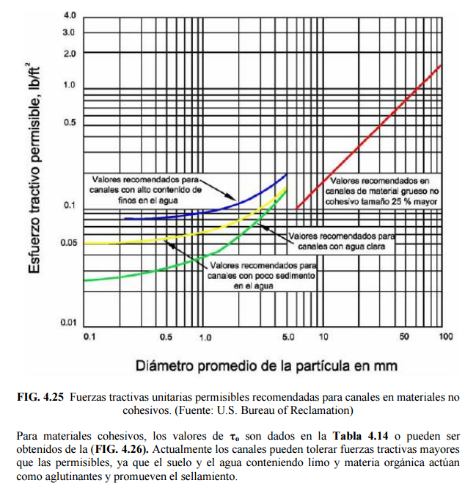
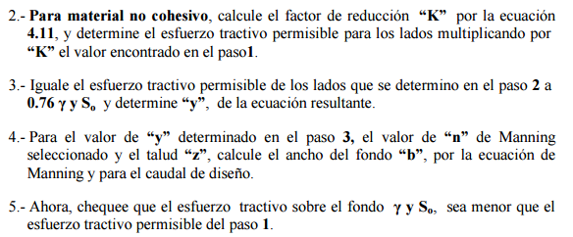
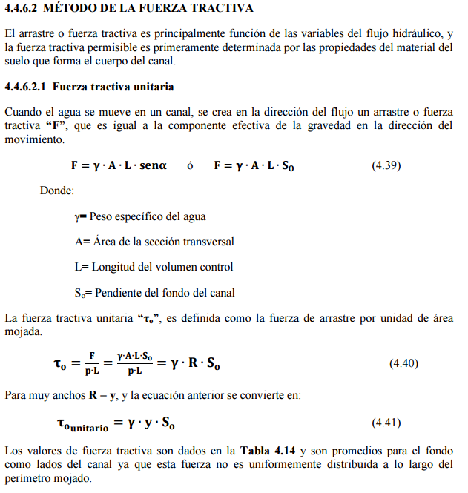
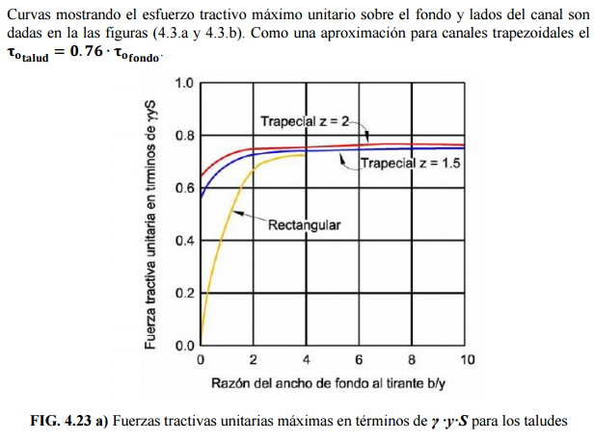
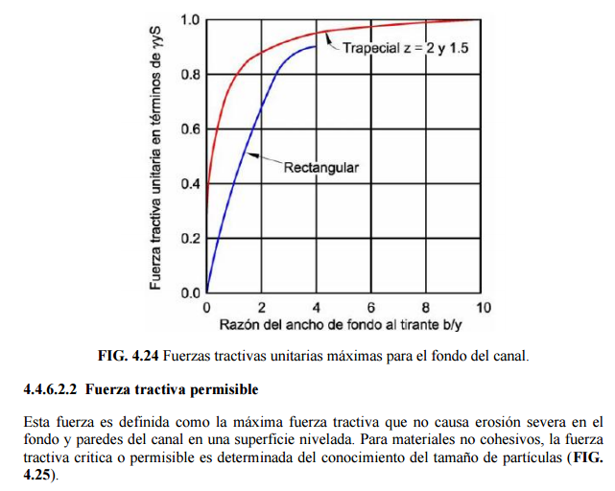
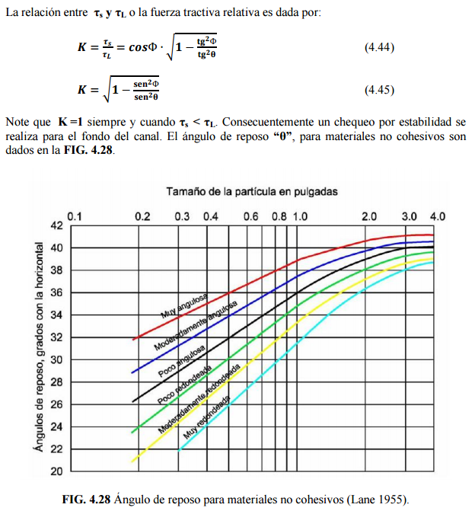
Diseño de sección por el método de la fuerza tractiva |  |  |  |  |  |  | 𝜌
1. Datos de entrada |  |  |  | Geometría sección prismática. Fuerza tractiva |  |  | Esfuerzo tractivo permisible, lb/ft². Valores recomendados
Caudal | Q | 130.000 | m³/s |  | Station | Elevation | Diámetro promedio de la partícula, mm, Shields D50, Lane D75 | Canales de material grueso no cohesivo. Tamaño 25% o mayor | **Canales con alto contenido de finos en el agua | **Canales con poco sedimento en el agua | **Canales con agua clara
Pendiente | So | 0.0008969 | m/m |  | 0.00 | 101.50 | 0.1
Aceleración gravedad | g | 9.806 | m/s² |  | 21.00 | 100.00 | 0.2
Factor conversión unidades | c | 1 | adim. |  | 50.23 | 100.00 | 0.3
Temperatura media agua | t | 15 | °C |  | 71.23 | 101.50 | 0.4
Densidad agua | ρ | 999.3 | kg / m³ |  | Material izq, 12mm |  | 0.5
Peso específico agua | ϒ | 9799.4 | N / m³ |  | Station | Elevation | 0.6
Ancho máximo disponible valle | T | 300 | m |  | 10.500 | 100.750 | 0.7
Altura disponible sin borde libre | y | 1.5 | m |  | Material fondo, 15.5mm |  | 0.8
d50, tamaño partículas, mm | d50 izq | d50 lecho | d50 der |  | Station | Elevation | 0.9
 | 12.0000 | 15.5000 | 12.0000 |  | 35.613 | 100.000 | 1
 | Estable + 2.2% | Estable + 1.1% | Estable + 2.2% |  | Material der, 12mm |  | 2
Talud, m/m | Izq z1:1 | Lecho o fondo | Der z2:1 |  | Station | Elevation | 3
 | 14 |  | 14 |  | 60.726 | 100.750 | 4
Ángulo talud, ° | α 1 | Lecho o fondo | α 2 |  | Etiquetas |  | 5
 | 4.09 |  | 4.09 |  | Eje X | Station, m | 6 | 0.1
Ángulo reposo sedimento, ° | ϕ izq | ϕ lecho | ϕ der |  | Eje Y | Elevation, m | 7 | 0.12
Geometría sección prismática. Fuerza tractiva
 | 35 | 35 | 35 |  |  |  | 8 | 0.14
Rugosidad, adim. | n izq | n lecho | n der |  |  |  | 9 | 0.16
 | 0.018 | 0.018 | 0.018 |  |  |  | 10 | 0.175
Tipo sinuosidad | Canal moderadamente sinuoso |  |  |  |  |  | 20 | 0.33
Cota fondo | 100 |  | m.s.n.m |  |  |  | 30 | 0.5
 |  |  |  |  |  |  | 40 | 0.67
2. Encontrar el ancho en la base del canal usando la ecuación de Manning |  |  |  |  |  |  | 50 | 0.835
Altura disponible sin borde libre | y | 1.500 | m |  |  |  | 60 | 1
Acho base a resolver | b | 29.226 | m |  |  |  | 70 | 1.175
Área hidráulica | A | 75.339 | m² |  |  |  | 80 | 1.345
Perímetro mojado | Pm | 71.333 | m |  |  |  | 90 | 1.52
Radio hidráulico | R | 1.056 | m |  |  |  | 100 | 1.7
Resolver
Canales de material grueso no cohesivo. Tamaño 25% o mayor

Ecuación de Manning | 0 = | 0.00033308678252
Buscar objetivo o Solver haciendo este valor igual a cero cambiando el ancho en la base.
La altura de diseño "y" es definida a partir de la altura disponible en los cauces naturales en el punto de inicio y entrega del canal a diseñar.

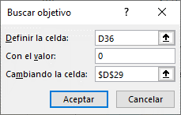
3. Factor de reducción del esfuerzo cortante crítico
Sí α > ϕ, aplicar factor de reducción Kα
Ángulo talud, ° | α 1 | Lecho o fondo | α 2
 | 4.09 |  | 4.09
Ángulo reposo sedimento, ° | ϕ izq | ϕ lecho | ϕ der
 | 35 | 35 | 35
Factor de reducción esfuerzo cortante crítico | Kα izq |  | Kα der
 | 0.9923 |  | 0.9923
 | 0.9923 |  | 0.9923

 |  |  |  |  |  |  | Canales de material grueso no cohesivo. Tamaño 25% o mayor
 |  |  |  |  |  |  | x | c
α: ángulo del talud, | ϕ: ángulo de reposo del sedimento |  |  |  |  |  | 0.016855018949 | -0.00042221358469

4. Fuerza tractiva por unidad de área mojada, τo. Tamaño mínimo de partículas requeridas en el lecho para conformar sección estable. |  |  |  |  |  |  | **Pendientes:
 |  |  |  |  |  |  | Curvas de esfuerzo tractivo permisible para materiales finos. Para materiales con tamaño menor a 6mm se utilizará d75 / 13. Solicitar al usuario que indique si se trata de materiales gruesos, canales con altos o bajos sedimentos finos en el agua, ó canales que transportan agua limpia. A partir de esta selección se utiliza la regresión correspondiente para estimar la fuerza tractiva crítica sobre el fondo y los taludes
 |  |  | Lane 0.3"< d75 <3"

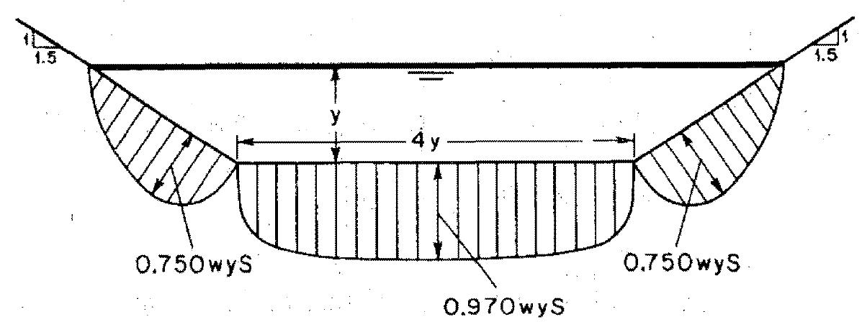

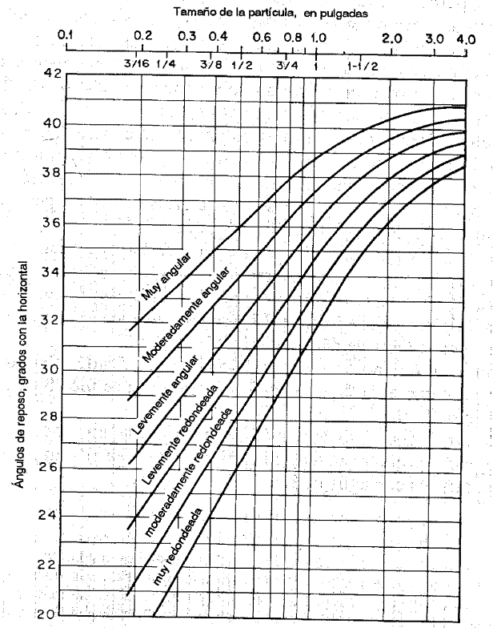
Densidad agua | ρ | 999.3 | kg / m³
Radio hidráulico | R | 1.056 | m
Pendiente | So | 0.000897 | m/m
Fuerza tractiva unitaria
Fuerza tractiva unitaria en fondo y talud, kg / m² | τo talud izq = 0.76 τo fondo | τo fondo | τo talud der = 0.76 τo fondo
 | 0.719 | 0.947 | 0.719
% reducción canales sinuosos (Lane), Factor de sinuosidad
Canal recto | 0%
Canal ligeramente sinuoso | 10% | Fs cercano a 1
Canal moderadamente sinuoso | 25% | Fs cercano a 1.25
Canal muy sinuoso | 40% | Fs cercano a 1.5
% reducción seleccionado | 25%
Fuerza tractiva permisible
d50, tamaño partículas, mm | d50 izq | d50 lecho | d50 der
 | 12.0000 | 15.5000 | 12.0000
En canales rectos y para cada tamaño de partícula en taludes y fondo, la fuerza tractiva sobre un fondo plano y su respectiva componente lateral en los taludes es | τcr talud izq d> 6mm lb / ft² | τcr fondo d > 6mm lb / ft² | τcr talud der d > 6mm lb / ft²
 | 0.2018 | 0.2608 | 0.2018
 | τcr talud izq kg / m² | τcr fondo kg / m² | τcr talud der kg / m²
 | 0.9799 | 1.2762 | 0.9799
Fuerza tractiva permisible reducida | 0.7349 | 0.9571 | 0.7349
Si τo talud < τcr talud, el canal es estable
Si τo fondo < τcr fondo, el canal es estable
Sí la fuerza tractiva en cualquier parte de la sección transversal es menor que el esfuerzo cortante crítico, el canal se considera estable.

Analisis de estabilidad | Talud izq. | Fondo | Talud der.
 | Estable + | Estable + | Estable +
 | 2.15% | 1.11% | 2.15%

FuerzaTractivaValle
Diseño de sección por el método de la fuerza tractiva |  |  |  |  |  |  | 𝜌
1. Datos de entrada |  |  |  | Geometría sección prismática. Fuerza tractiva |  |  | Esfuerzo tractivo permisible, lb/ft². Valores recomendados
Caudal | Q | 392.000 | m³/s |  | Station | Elevation | Diámetro promedio de la partícula, mm, Shields D50, Lane D75 | Canales de material grueso no cohesivo. Tamaño 25% o mayor | **Canales con alto contenido de finos en el agua | **Canales con poco sedimento en el agua | **Canales con agua clara
Pendiente | So | 0.0011631 | m/m |  | 0.00 | 73.30 | 0.1
Aceleración gravedad | g | 9.806 | m/s² |  | 18.20 | 72.00 | 0.2
Factor conversión unidades | c | 1 | adim. |  | 144.65 | 72.00 | 0.3
Temperatura media agua | t | 15 | °C |  | 162.85 | 73.30 | 0.4
Densidad agua | ρ | 999.3 | kg / m³ |  | Material izq, 14mm |  | 0.5
Peso específico agua | ϒ | 9799.4 | N / m³ |  | Station | Elevation | 0.6
Ancho máximo disponible valle | T | 300 | m |  | 9.100 | 72.650 | 0.7
Altura disponible sin borde libre | y | 1.3 | m |  | Material fondo, 18.2mm |  | 0.8
d50, tamaño partículas, mm | d50 izq | d50 lecho | d50 der |  | Station | Elevation | 0.9
 | 14.0000 | 18.2000 | 14.0000 |  | 81.425 | 72.000 | 1
 | Estable + 1% | Estable + 0.6% | Estable + 1% |  | Material der, 14mm |  | 2
Talud, m/m | Izq z1:1 | Lecho o fondo | Der z2:1 |  | Station | Elevation | 3
 | 14 |  | 14 |  | 153.751 | 72.650 | 4
Ángulo talud, ° | α 1 | Lecho o fondo | α 2 |  | Etiquetas |  | 5
 | 4.09 |  | 4.09 |  | Eje X | Station, m | 6 | 0.1
Ángulo reposo sedimento, ° | ϕ izq | ϕ lecho | ϕ der |  | Eje Y | Elevation, m | 7 | 0.12
Geometría sección prismática. Fuerza tractiva
 | 35 | 35 | 35 |  |  |  | 8 | 0.14
Rugosidad, adim. | n izq | n lecho | n der |  |  |  | 9 | 0.16
 | 0.035 | 0.018 | 0.035 |  |  |  | 10 | 0.175
Tipo sinuosidad | Canal ligeramente sinuoso |  |  |  |  |  | 20 | 0.33
Cota fondo | 72 |  | m.s.n.m |  |  |  | 30 | 0.5
 |  |  |  |  |  |  | 40 | 0.67
2. Encontrar el ancho en la base del canal usando la ecuación de Manning |  |  |  |  |  |  | 50 | 0.835
Altura disponible sin borde libre | y | 1.300 | m |  |  |  | 60 | 1
Acho base a resolver | b | 126.451 | m |  |  |  | 70 | 1.175
Área hidráulica | A | 188.046 | m² |  |  |  | 80 | 1.345
Perímetro mojado | Pm | 162.944 | m |  |  |  | 90 | 1.52
Radio hidráulico | R | 1.154 | m |  |  |  | 100 | 1.7
Resolver
Canales de material grueso no cohesivo. Tamaño 25% o mayor

Ecuación de Manning | 0 = | 0.0006027494648
Buscar objetivo o Solver haciendo este valor igual a cero cambiando el ancho en la base.
La altura de diseño "y" es definida a partir de la altura disponible en los cauces naturales en el punto de inicio y entrega del canal a diseñar.

3. Factor de reducción del esfuerzo cortante crítico
Sí α > ϕ, aplicar factor de reducción Kα
Ángulo talud, ° | α 1 | Lecho o fondo | α 2
 | 4.09 |  | 4.09
Ángulo reposo sedimento, ° | ϕ izq | ϕ lecho | ϕ der
 | 35 | 35 | 35
Factor de reducción esfuerzo cortante crítico | Kα izq |  | Kα der
 | 0.9923 |  | 0.9923
 | 0.9923 |  | 0.9923

 |  |  |  |  |  |  | Canales de material grueso no cohesivo. Tamaño 25% o mayor
 |  |  |  |  |  |  | x | c
α: ángulo del talud, | ϕ: ángulo de reposo del sedimento |  |  |  |  |  | 0.016855018949 | -0.00042221358469

4. Fuerza tractiva por unidad de área mojada, τo. Tamaño mínimo de partículas requeridas en el lecho para conformar sección estable. |  |  |  |  |  |  | **Pendientes:
 |  |  |  |  |  |  | Curvas de esfuerzo tractivo permisible para materiales finos. Para materiales con tamaño menor a 6mm se utilizará d75 / 13. Solicitar al usuario que indique si se trata de materiales gruesos, canales con altos o bajos sedimentos finos en el agua, ó canales que transportan agua limpia. A partir de esta selección se utiliza la regresión correspondiente para estimar la fuerza tractiva crítica sobre el fondo y los taludes
 |  |  | Lane 0.3"< d75 <3"

Densidad agua | ρ | 999.3 | kg / m³
Radio hidráulico | R | 1.154 | m
Pendiente | So | 0.001163 | m/m
Fuerza tractiva unitaria
Fuerza tractiva unitaria en fondo y talud, kg / m² | τo talud izq = 0.76 τo fondo | τo fondo | τo talud der = 0.76 τo fondo
 | 1.019 | 1.341 | 1.019
% reducción canales sinuosos (Lane), Factor de sinuosidad
Canal recto | 0%
Canal ligeramente sinuoso | 10% | Fs cercano a 1
Canal moderadamente sinuoso | 25% | Fs cercano a 1.25
Canal muy sinuoso | 40% | Fs cercano a 1.5
% reducción seleccionado | 10%
Fuerza tractiva permisible
d50, tamaño partículas, mm | d50 izq | d50 lecho | d50 der
 | 14.0000 | 18.2000 | 14.0000
En canales rectos y para cada tamaño de partícula en taludes y fondo, la fuerza tractiva sobre un fondo plano y su respectiva componente lateral en los taludes es | τcr talud izq d> 6mm lb / ft² | τcr fondo d > 6mm lb / ft² | τcr talud der d > 6mm lb / ft²
 | 0.2355 | 0.3063 | 0.2355
 | τcr talud izq kg / m² | τcr fondo kg / m² | τcr talud der kg / m²
 | 1.1435 | 1.4988 | 1.1435
Fuerza tractiva permisible reducida | 1.0292 | 1.3489 | 1.0292
Si τo talud < τcr talud, el canal es estable
Si τo fondo < τcr fondo, el canal es estable
Sí la fuerza tractiva en cualquier parte de la sección transversal es menor que el esfuerzo cortante crítico, el canal se considera estable.

Analisis de estabilidad | Talud izq. | Fondo | Talud der.
 | Estable + | Estable + | Estable +
 | 0.95% | 0.56% | 0.95%

{R}
Diseño geométrico e hidráulico vertical de canales a superficie libre.

Descarga y actualización en:
https://github.com/rcfdtools/R.HydroTools/tree/main/DisenoGeometricoHidraulicoVertical

Licencia, cláusulas y condiciones de uso en:
https://github.com/rcfdtools/R.HydroTools/wiki/License


Password: 1234
HCMC - Herramientas computacionales para el diseño y modelación de cauces: El libro de Microsoft Excel R.HydroTools.DisenoGeometricoHidraulicoVertical.xlsm es utiilizado en la clase 1.13. Diseño geométrico e hidráulico vertical del cauce principal de desviación y cauces laterales menores y se nombra como HCMC0013_DisenoVertical.xlsm.

